G08_HAP_Z01
Nr: | A00_HAP_Z01v3 |  |  | Data publikacji: | 2024-09-16
 |  |  |  | Karta Procesu/Process IDentity card : |  | G08 | HAP |  | Z01
 |  |  |  | Proces /Process Name: Podproces / Subprocess: |  | Dystrybucja (IKEA/ Intercompany) /IKEA/ Intercomapny customer service Przyjmowanie zamówień IKEA /Intercompany/ AM Products shipping
 |  |  |  | Właściciel/Process Owner : |  | Kierownik Działu Dystrybucj/ Distribution Departament Supervisor

 | Przebieg Procesu - Przyjmowanie zamówień IKEA /Intercompany
 |  |  |  |  |  |  |  |  |  | Responsibilities/ Odpowiedzialności
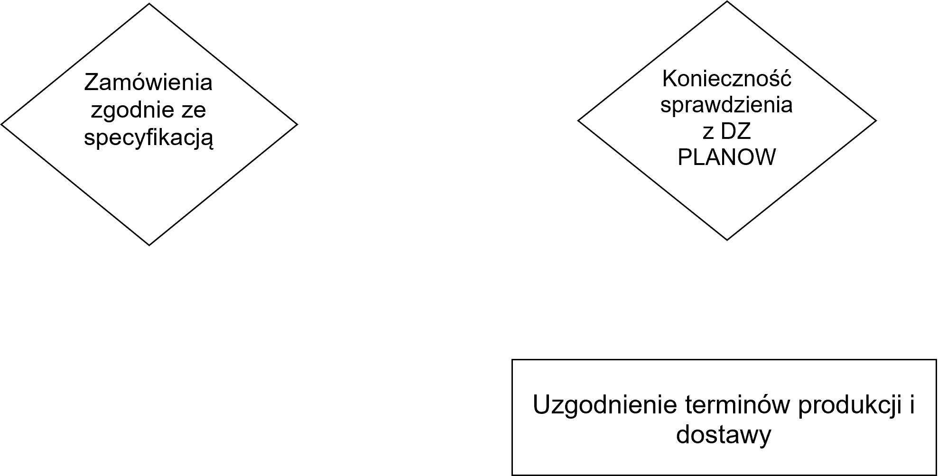

 | Changes history
 | Lp./ No. | Rew./ Rev | Data/ Date | Zmieniono/ Changed |  |  |  | Opracował/ Prepared by |  | Zatwierdził/ Approved by
 | 1 | 1 | 2020-05-21 | First release/ Pierwsze wydanie |  |  |  | T. Ostrowski |  | A. Sokulski

